코치 소개
안녕하세요? 벌크농부 이동진입니다 🧑‍🌾

"즐거운 운동이 삶의 질을 향상시킨다!"

📌이동진 코치 | 코치 소개🙋‍♂️ | 경력사항🚩 | 성장 기록이란?🧐
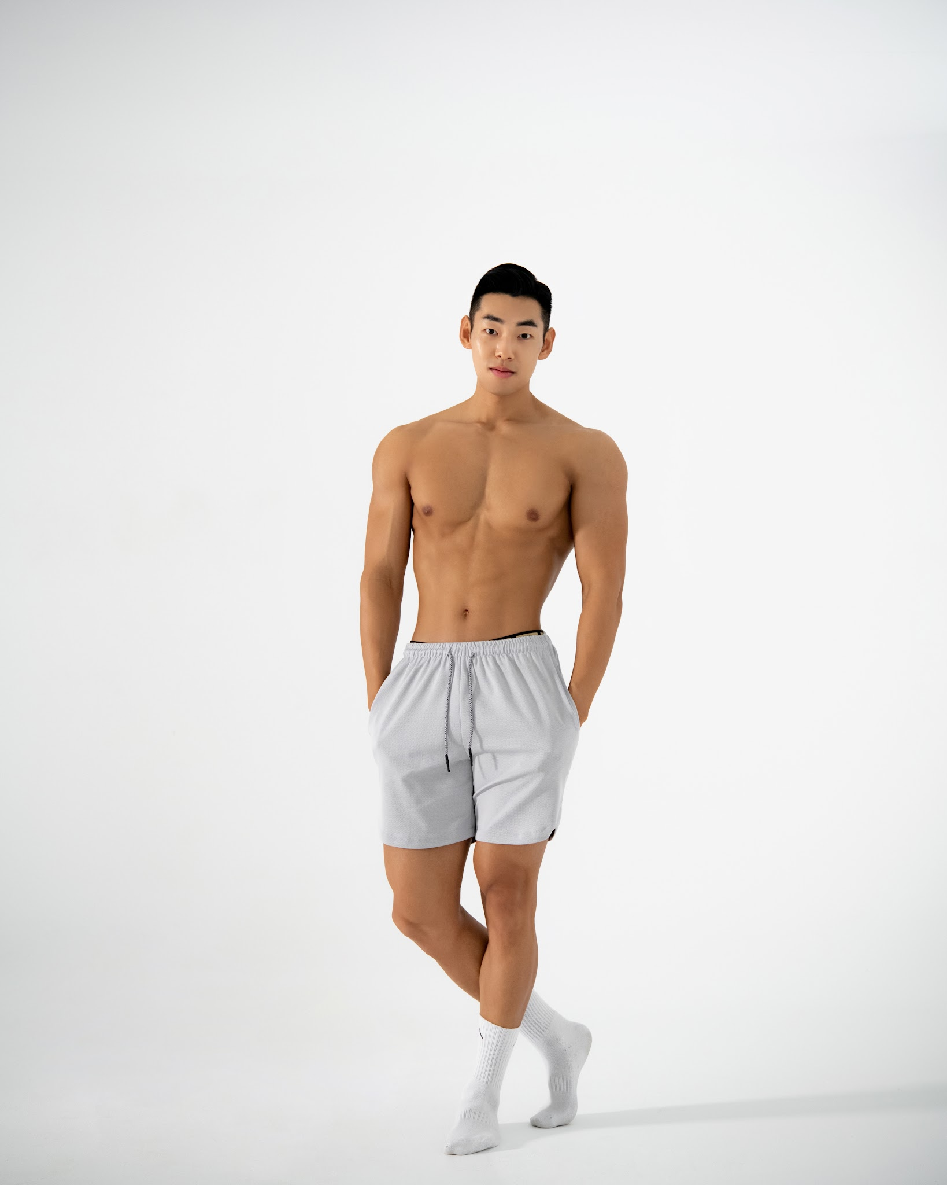 | 안녕하세요! 벌크농부 이동진입니다 🧑‍🌾 먹어도 살이 안 찌시죠? 운동을 해도 몸은 그대로인 것 같고요. 저도 그랬습니다. 181cm에 55kg였습니다. 거울을 볼 때마다 자신감이 없었습니다. 무작정 운동만 하면 될 줄 알았습니다. 그렇게 몇 년을 실패했습니다. 원리를 하나씩 공부하면서 달라졌습니다. 지금은 88kg입니다. 33kg를 늘렸습니다. 2024 K-Classic 클래식 보디빌딩 3위도 했습니다. 벌크농부는 방법만 알려드리지 않습니다. 왜 그렇게 해야 하는지까지 알려드립니다. 코치 없이도 혼자 운동과 식단을 짤 수 있는 것, 그게 이 프로젝트의 목표입니다. 12주 뒤에는 스스로 하실 수 있습니다. 저만 믿고 따라와 주세요 💪 | ✅ (현) 벌크농부 — 마른 체형 1:1 벌크업 코칭 ✅ (현) 메루치 양식장 시니어 트레이너 ✅ 피트니스온 서울시청점 마스터코치 ✅ 경희사이버대학교 스포츠경영학 전공 | 성장 기록은 회원님의 12주 여정을 처음부터 끝까지 남기는 기록지입니다. 1️⃣ 상태 분석: 지금 내 몸이 어디에 있는지 숫자로 확인해요. 2️⃣ 월간 보고서: 한 달마다 무엇이 달라졌는지 정리해요. 3️⃣ 체중 변화 추이: 늘어나는 그래프를 눈으로 확인해요. 수업만 받고 끝나는 게 아닙니다. 노력한 과정과 변화가 그대로 남습니다. 12주 뒤에 이 기록을 다시 보시면 무슨 뜻인지 아실 거예요 🔥

 |  | 자격사항🎓 | 운동 기록이란?😎
 |  | ✅ 55kg → 88kg, 총 33kg 증량 ✅ NSCA-CPT 퍼스널트레이너 (미국체력관리학회) ✅ 피트니스 플러스 CFA과정 차석 수료 ✅ SPH EXERCISE BASIC 수료 ✅ 재활트레이닝 전문가과정 레벨1 과정 수료 ✅ 재활트레이닝 전문가과정 레벨 2 과정 수료 ✅ 재활트레이닝 전문가 고급자 자격증 ✅ MPSW 체형 관리 운동 지도자 ✅ 운동처방사 1급 ✅ 생활운동지도사 1급 ✅ 노인운동지도사 1급 ✅ 스포츠컨디셔닝지도사 1급 ✅ 체형관리사 1급 ✅ 헬스트레이너지도사 1급 ✅ 스포츠재활처방사 1급 ✅ 스포츠안전지도사 ✅ 2024 K-Classic 클래식 보디빌딩 3위 | 운동 기록은 웨이트 트레이닝 원리를 그대로 반영한 기록 양식이에요. 우리 몸은 이전보다 강한 자극이 주어질 때 발달합니다. 그래서 무게와 횟수를 조금씩 올려가야 하는데, 기록하지 않으면 지난주보다 나아졌는지 알 수가 없습니다. 벌크업은 자극과 재료가 함께 있어야 합니다. ① '자극 → 회복 → 성장' 원리에 따라 무게와 횟수를 점진적으로 늘리고 ② 칼로리 잉여를 유지하면서 탄수화물·단백질·지방을 균형 있게 채웁니다. 총 칼로리만 보지 마세요. 내가 먹는 음식이 어떤 영양소로 이루어졌는지도 함께 보셔야 합니다. 회원님이 나만의 루틴과 식단에 적응하실 때까지, 기록은 제가 챙기겠습니다.

수업후기
20대 남성 회원님 실제후기👩 | 20대 남성 회원님 실제후기👧 | 30대 여성 회원님 실제후기👩‍🦰 | 40대 남성 회원님 실제후기🧑

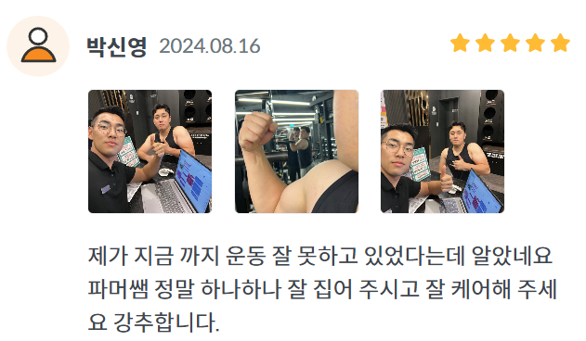 | 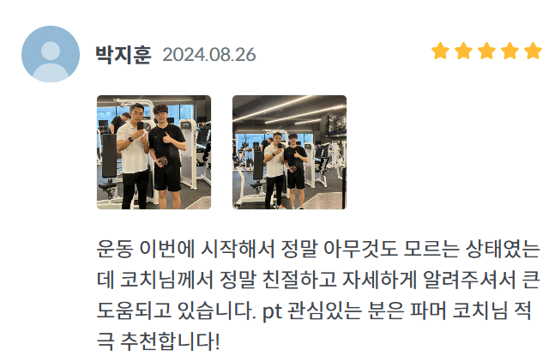 | 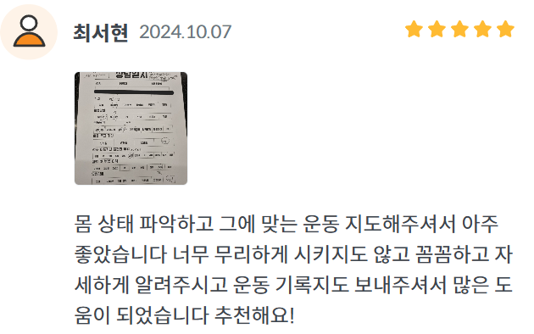 | 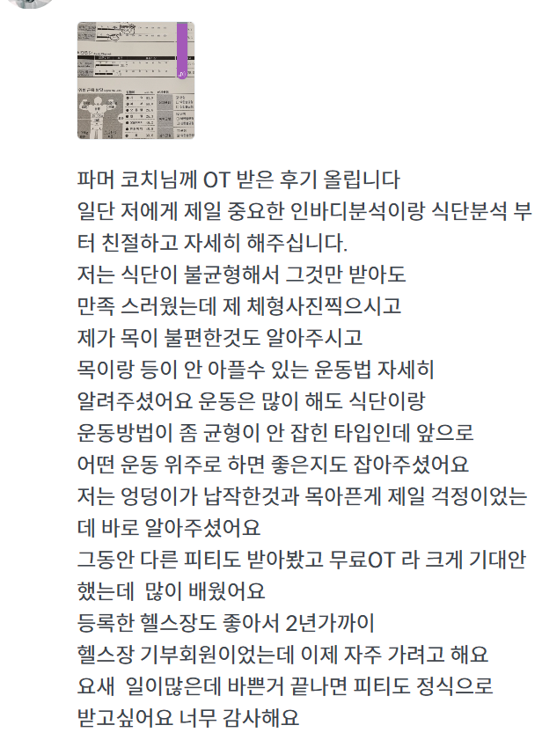

월간 보고서
📋 7월 월간 보고서
 |  |  |  |  | 📊 데이터 입력 란
핵심 변화와 성장 흐름을 한눈에 확인할 수 있는 리포트
🏋️‍♂️ 핵심 지표 변화 | 📈 섭취 칼로리 |  |  |  | 기본 정보
체지방률 (%)
근육량 (kg)
 | 시작 전 | 1달차 | 2달차 | 3달차 | 이름 | 홍길동 |  | 보고 월 | 7월
 | 0 | 0 | 0 | 0 | 1. 체성분 변화
 |  |  |  |  | 항목 | 시작 전 | 1달차 | 2달차 | 3달차
 | 🏆 코칭 코멘트 |  |  |  | 체중 (kg) | 0 | 0 | 0 | 0
 | 입력 - - - |  |  |  | 체지방률 (%) | 0.0% | 0.0% | 0.0% | 0.0%
 |  |  |  |  | 근육량 (kg) | 0 | 0 | 0 | 0
 |  |  |  |  | 2. 운동 퍼포먼스
 |  |  |  |  | 항목 | 시작 전 | 1달차 | 2달차 | 3달차
 |  |  |  |  | 스쿼트 (kg) | 0 | 0 | 0 | 0
 |  |  |  |  | 푸쉬업 (횟수) | 0회 | 0회 | 0회 | 0회
스쿼트 (kg)
푸쉬업 (횟수)
랫풀다운 (kg)
 |  |  |  |  | 랫풀다운 (kg) | 0 | 0 | 0 | 0
 |  |  |  |  | 3. 신체 변화 (둘레)
 |  |  |  |  | 항목 | 시작 전 | 1달차 | 2달차 | 3달차
 |  |  |  |  | 가슴 둘레 (cm) | 0.0cm | 0.0cm | 0.0cm | 0.0cm
 |  |  |  |  | 어깨 너비 (cm) | 0.0cm | 0.0cm | 0.0cm | 0.0cm
 |  |  |  |  | 상완 둘레 (cm) | 0.0cm | 0.0cm | 0.0cm | 0.0cm
 |  |  |  |  | 허벅지 둘레 (cm) | 0.0cm | 0.0cm | 0.0cm | 0.0cm
 |  |  |  |  | 4. 섭취 칼로리
 |  |  |  |  | 항목 | 시작 전 | 1달차 | 2달차 | 3달차
 |  |  |  |  | 칼로리 (Kcal) | 0 | 0 | 0 | 0
가슴 둘레 (cm)
어깨 너비 (cm)
상완 둘레 (cm)
허벅지 둘레 (cm)
 |  |  |  |  | 코칭 코멘트
 |  |  |  |  | 1 | 입력
 | 🎯 다음 달 목표 |  |  |  | 2 | -
 | 🟠 - |  |  |  | 3 | -
 | 🟠 - |  |  |  | 4 | -
 | 🟠 - |  |  |  | 다음 달 목표
 | 🟠 - |  |  |  | 1 | -
 | 🟠 - |  |  |  | 2 | -
 |  |  |  |  | 3 | -
 |  |  |  |  | 4 | -
 |  |  |  |  | 5 | -

상태 분석 및 목표치 설정
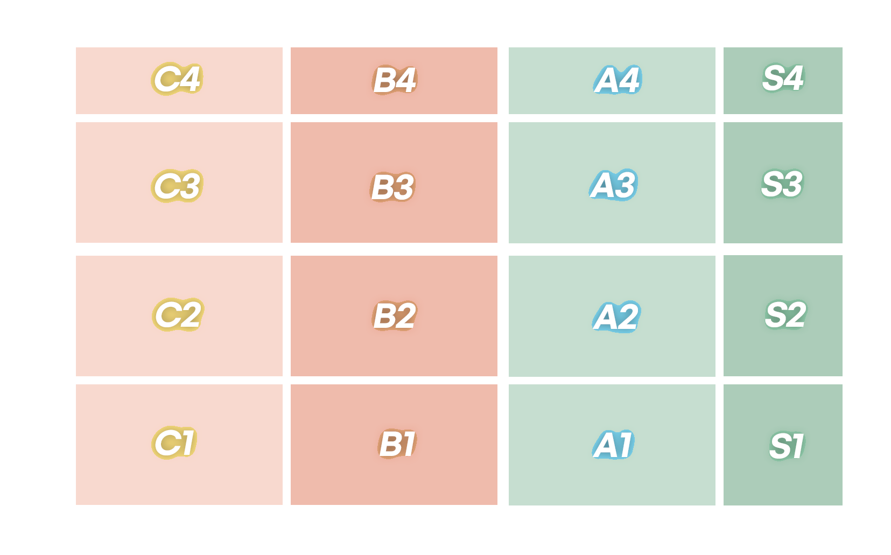
 |  |  |  | 이름 |  | 키 | 체중

 |  |  |  | 직업군 |  | 나이 | 수면 시간

 |  |  |  | BMI | 체지방률 | 타입

 |  |  |  | 최고 체중(성인 이후) |  | 최저 체중(성인 이후)

 |  |  |  | 운동경력

 |  |  |  | 특이사항 및 병력

 |  |  |  | 섭취중인 영양제 및 복용중인 약물

 |  |  |  | 운동 목적 및 방향
 |  |  |  | 벌크업 | FALSE | 예시)김우빈 같이 어깨가 넓은 몸

 |  |  |  | 린매스업 | FALSE

 |  |  |  | 커팅 | FALSE

 |  |  |  | 목표 체중(kg) |  | 목표 주당 증량 체중(g)

가슴 둘레 | 어깨 너비 | 손목 둘레 | 발목 둘레 | 상완 둘레 |  | 허벅지 둘레

예상 상완 둘레(최대치) |  | 예상 허벅지 둘레(최대치) |  | 예상 가슴 둘레(최대치) |  | 예상 전완 둘레(최대치)
0.0cm |  | 0.0cm |  | 0.0cm |  | 0.0cm

코칭에 꼭 반영되었으면 하는 점
예시) 운동 동작 코칭 시 디테일 하게 설명 부탁드립니다.

식이 분석 및 가이드

 | 섭취 음식 | 칼로리
아침 | 시간 :
 | 빈도 : |  |  |  | 벌크농부

 |  |  | 참고 및 주의사항
 |  |  | 1. 칼로리가 높은 음식 위주로 카운팅 한다(밥, 육류, 튀김 등)
 |  |  | 2. 즉, 칼로리가 매우 낮은 음식(김치, 나물, 채소 등)은 카운팅 하지 않는다
 |  |  | 3. 식이기록을 진행한다고 해서, 더 먹거나 덜 먹지 않는다
점심 | 시간 : |  | 4. 즉, 평소 식이대로 먹는다
 | 빈도 : |  | 간식/야식의 정의
 |  |  | 간식 | 아침, 점심, 저녁 사이에 섭취하는 모든 음식
 |  |  | 야식 | 저녁 이후에 먹는 모든 음식
 |  |  |  | 술 또는 술자리 음식은 모두 여기에 카운팅

끼니 당 섭취 칼로리 비율

저녁 | 시간 :
 | 빈도 :

간식 | 시간 :
 | 빈도 :
 |  |  | 식사를 얼마나 균등하고 있는지 나타내는 표

 |  |  | 유형 | 형태 |  |  |  | 문제
 |  |  | 폭식형 | 한 끼니에 칼로리가 치중 되어 있음 |  |  |  | 체지방 증가, 폭식으로 인한 다음 끼니 거름
 |  |  | 아점형 | 아침을 거르고 점심으로 때움 |  |  |  | 1끼니의 칼로리(약 500-800)를 버리는 셈
 |  |  | 1일 1식 | 하루에 1끼니만 먹음 |  |  |  | 칼로리 충당 힘듦, 폭식 가능성
 |  |  | 야식형 | 야식 칼로리 높음, 밤 늦게 끼니를 해결함 |  |  |  | 취짐 전 섭취로 체지방 증가, 포만감 지속으로 아침 거름
야식 | 시간 :
 | 빈도 :
 |  |  | 타이밍 | 평균 칼로리 |  | 신뢰도 높은 측정이 마무리 되어야 정확한 값이 나옴
 |  |  | 아침 |  |  | 1일 소비열량 | 0
 |  |  | 점심
 |  |  | 저녁
 |  |  | 간식
 |  |  | 야식

기상 시간 | -

취침 시간 | -

특이 사항 | 1️⃣
 | 2️⃣
 | 3️⃣
 | 4️⃣
 | 5️⃣

 | 섭취 음식 | 칼로리
아침 | 시간 : | 500 | 권장 소비열량 |  | 500
 | 빈도 :

끼니 당 섭취 칼로리 비율

점심 | 시간 : | 500
 | 빈도 :

저녁 | 시간 : | 500
 | 빈도 :

 |  |  | 타이밍 | 평균 칼로리
 |  |  | 아침 | 500 |  | 식이 가이드 열량 | 2500
 |  |  | 점심 | 500
 |  |  | 저녁 | 500
 |  |  | 간식 | 500
 |  |  | 야식 | 500

간식 | 시간 : | 500
 | 빈도 :
 |  |  | 벌크업에 필요한 단백질량
 |  |  | 체중 * 1.6g

 |  |  | 현재 섭취 단백질량

야식 | 시간 : | 500
 | 빈도 :

